FORMATO TIPO INMUEBLES
 |  |  |  |  |  |  |  |  |  |  |  |  |  |  |  |  |  |  | AVALUO No.
 |  |  |  |  |  |  |  |  |  |  |  |  |  |  |  |  |  |  | 0 0 2/ 2024
 |  |  |  |  |  |  |  |  |  |  |  |  |  |  |  |  |  |  | M E J O R A S

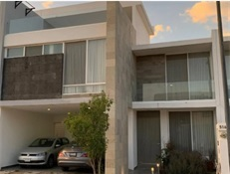
 |  |  |  | A V A L U O D E M E J O R A S
 |  |  |  |  |  |  | REFERIDO A FECHA DE 01 DE FEBRERO DEL 2020

 |  |  |  |  |  |  |  |  | I.- A N T E C E D E N T E S:

S O L I C I T A N T E: |  |  |  | XXXXXXXXXX
V A L U A D O R: |  |  |  | ARQ. ABRAHAM ARZOLA RDZ
P R O F E S I Ó N: |  |  |  | MAESTRIA EN VALUACION
FECHA DE LA INSPECCIÓN: |  |  |  | 17 DE OCTUBRE DEL 2024 |  |  |  |  |  |  |  | VALOR DE MEJORAS REFERIDO |  |  |  |  |  | $4,254,595.00
FECHA DEL A V A L Ú O: |  |  |  | 18 DE OCTUBRE DEL 2024 |  |  |  |  |  |  |  | CUATRO MILLONES DOSCIENTOS CINCUENTA Y CUATRO MIL QUINIENTOS NOVENTA Y CUATRO PESOS 60/100 M.N.
INMUEBLE QUE SE VALÚA: |  |  |  | CASA HABITACION CON MEJORAS
RÉGIMEN DE PROPIEDAD: |  |  |  | PRIVADA INDIVIDUAL
P R O P I E T A R I O: |  |  |  | XXXXXXXXXX
L I M I T A N T E S: |  |  |  | N I N G U N A
OBJETO DEL A V A L Ú O: |  |  |  | CONOCER EL VALOR DE LAS MEJORAS A FECHA 01/02/2020
PROPÓSITO DEL A V A L Ú O: |  |  |  | P A G O D E I S R
U B I C A C I Ó N |  |  |  | A V. EUGENIO GARZA SADA 10 INT 509 |  |  |  |  |  |  |  |  |  |  |  | MANZANA: |  | - | LOTE: -
DEL I N M U E B L E : |  |  |  | COND: CAVALIA RESIDENCIAL |  |  |  |  |  |  |  |  |  |  |  | MUNICIPIO: |  | AGUASCALIENTES
E S T A D O: |  |  |  | AGUASCALIENTES, AGS |  |  |  |  |  |  |  |  |  |  |  | C. P. |  | 2 0 3 2 6
E S C R I T U R A: |  |  |  | -
N O T A R I O. |  |  |  | -
N° DE CTA. PREDIAL: |  |  |  | -

 |  |  |  |  |  |  |  | II.- CARACTERÍSTICAS URBANAS:

CLASIFICACIÓN DE ZONA: |  |  |  |  | HABITACIONAL DE TIPO MEDIO Y POPULAR
CONSTR. PREDOMINANTES: |  |  |  |  | CASAS DE DOS NIVELES DE SIMILAR PROYECTO

L O T E T I P O: |  |  |  |  | 200.00 M² |  |  | FRENTE: |  | 10.00 MTS. |  | FONDO: |  | 20.00 MTS.
D E N S I D A D: |  |  |  |  | S E M I D E N S A |  |  |  |  |  |  | NIVEL SOCIOECONÓMICO: |  |  |  | M E D I O
CONTAMINACIÓN: |  |  |  |  | BAJA, PRODUCIDA POR VEHICULOS AUTOMOTORES
USO DE SUELO: |  |  |  |  | HABITACIONAL

INDICE DE SATURACION: |  |  |  |  | 60 | %
VÍAS DE ACCESO AL INMUEBLE: |  |  |  |  | 1 | AV. EUGENIO GARZA SADA
 |  |  |  |  |  | IMPORTANCIA |  |  | VIALIDAD TERCIARIA |  |  |  | PROXIMIDAD |  | 100 MTS. |  | FLUJO VEHICULAR |  |  | MEDIO
 |  |  |  |  | 2 | AV. GUADALUPE GONZALEZ
 |  |  |  |  |  | IMPORTANCIA |  |  | VIALIDAD SECUNDARIA |  |  |  | PROXIMIDAD |  | 950 MTS. |  | FLUJO VEHICULAR |  |  | MEDIO
 |  |  |  |  | 3 | CTO. CAVALIA
 |  |  |  |  |  | IMPORTANCIA |  |  | VIALIDAD LOCAL |  |  |  | PROXIMIDAD |  | 0 MTS. |  | FLUJO VEHICULAR |  |  | BAJO

SERVICIOS PÚBLICOS: |  |  |  |  | D E S C R I P C I Ó N: |  |  |  |  |  |  |  |  |  |  |  |  |  |  |  | %
1 | PAVIMENTO: |  |  |  | DE CONCRETO HIDRAULICO |  |  |  |  |  |  |  |  |  |  |  |  |  |  |  | 100%
2 | BANQUETAS: |  |  |  | DE CONCRETO HIDRAULICO |  |  |  |  |  |  |  |  |  |  |  |  |  |  |  | 100%
3 | GUARNICIONES: |  |  |  | DE CONCRETO HIDRAULICO |  |  |  |  |  |  |  |  |  |  |  |  |  |  |  | 100%
4 | AGUA POTABLE: |  |  |  | CON RED MUNICIPAL, SIN CONEXIÓN AL PREDIO |  |  |  |  |  |  |  |  |  |  |  |  |  |  |  | 100%
5 | DRENAJE: |  |  |  | CON SERVICIO CONECTADO AL PREDIO |  |  |  |  |  |  |  |  |  |  |  |  |  |  |  | 100%
6 | ENERGÍA ELÉCTRICA: |  |  |  | POSTERIA E INSTALACIONES AEREAS |  |  |  |  |  |  |  |  |  |  |  |  |  |  |  | 100%
7 | ALUMBRADO PÚBLICO: |  |  |  | CON POSTERIA METALICA |  |  |  |  |  |  |  |  |  |  |  |  |  |  |  | 100%
8 | TELÉFONO-CABLE: |  |  |  | SUBTERRANEA |  |  |  |  |  |  |  |  |  |  |  |  |  |  |  | 100%
9 | RECOLECCIÓN BASURA: |  |  |  | EN CONTENEDORES |  |  |  |  |  |  |  |  |  |  |  |  |  |  |  | 100%
10 | VIGILANCIA: |  |  |  | PRIVADA |  |  |  |  |  |  |  |  |  |  |  |  |  |  |  | 100%
11 | TRANSPORTE PÚBLICO: |  |  |  | URBANO A MENOS DE 500 MTS |  |  |  |  |  |  |  |  |  |  |  |  |  |  |  | 100%

EQUIPAMIENTO URBANO |  |  |  |  | 1 | ZONA COMERCIAL (LOCALES) |  |  |  |  | A MENOS DE 250 MTS |  |  | 4 | SERVICIOS DE SALUD |  |  | A MENOS DE 500 MTS
CON DISTANCIAS |  |  |  |  | 2 | ESCUELA PRIMARIA |  |  |  |  | A MENOS DE 250 MTS |  |  | 5 | PARQUES Y JARDINES |  |  | A MENOS DE 500 MTS
AL INMUEBLE VALUADO: |  |  |  |  | 3 | ESCUELA SECUNDARIA Y EDUC MEDIA |  |  |  |  | A MAS DE 1500 MTS |  |  | 6 | IGLESIA |  |  | A MENOS DE 500 MTS

 |  |  |  |  |  |  |  | III.- T E R R E N O:

MEDIDAS Y COLINDANCIAS: |  |  |  |  | TOMADAS DE LA ESCRITURA No.
AL NORESTE: |  |  |  | 8.38 |  | MTS |  | LINDA |  | CON | PREDIO 10 |  |  |  |  |  |  |  | N O R T E
AL SURESTE: |  |  |  | 17.00 |  | MTS |  | LINDA |  | CON | PREDIO 12
SUROESTE: |  |  |  | 11.00 |  | MTS |  | LINDA |  | CON | CIRCUITO PRIETO AZABACHE |  |  |  |  |  | COORDENADAS U. T. M.
NOROESTE |  |  |  | 13.96 |  | MTS |  | LINDA |  | CON | AREA COMUN |  |  |  |  |  | LATITUD |  | 776237.7
NOROESTE |  |  |  | 4.01 |  | MTS |  | LINDA |  | CON | CIRCUITO PRIETO AZABACHE |  |  |  |  |  | LONGITUD |  | 2424314.14
 |  |  |  |  |  |  |  |  |  |  |  |  |  |  |  |  | ALTITUD |  | 1 8 5 2 MSNM
ÁREA TOTAL: |  |  |  | 183.060 |  |  |  | M2. |  | INDIVISO |  | -

U S O A C T U A L: |  |  |  | CASA HABITACION
D E S C R I P C I Ó N: |  |  |  | -

 | LOCALIZACIÓN MACRO |  |  |  |  |  |  |  |  |  |  | LOCALIZACION MICRO
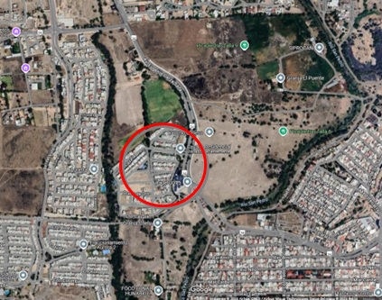
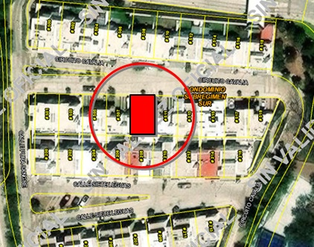

TRAMO DE CALLE, CALLES TRANSVERSALES, LIMÍTROFES Y ORIENTACIÓN
NOMBRE DE LA VIALIDAD: |  |  |  |  | CIRCUITO CAVALIA
EN LA ACERA: |  |  |  |  | QUE VE AL SUROESTE
ENTRE LAS VIALIDADES: |  |  |  |  | AL NORTE |  | CIRCUITO CAVALIA |  |  |  |  | AL ORIENTE |  | CIRCUITO CAVALIA
 |  |  |  |  | AL S U R |  | CALLE SIETE LEGUAS |  |  |  |  | AL PONIENTE |  | CALLE PURA SANGRE
UBICACIÓN DEL TERRENO: |  |  |  |  | INTERMEDIO
DISTANCIA A LA ESQUINA: |  |  |  |  | 50.00 MTS.

 |  |  |  |  |  |  |  | V. VALOR FÍSICO DE MEJORAS

A) D E L T E R R E N O:
SUPERFICIE DEL TERRENO: |  |  |  |  | 200.000 M² |  |  |  | FRENTE: |  | 10.00 MTS. |  |  | FONDO: |  | 20.00 MTS. |  |  |  |  |  | $4,254,594.60
VALOR DE CALLE O ZONA: |  |  |  |  |  |  |  |  |  |  |  |  |  |  |  |  |  |  |  |  |  | #REF!
 |  |  |  |  |  |  |  |  |  |  |  |  |  |  |  |  |  |  |  |  |  | #REF!
FACTOR DE EFICIENCIA |  |  |  |  | F. ZONA |  | F. UBICACIÓN |  |  | F. FRENTE |  | F. FONDO |  |  | F. SUPERFICIE |  |  | OTRO |  | F. RESULTANTE |  | #REF!
DEL TERRENO |  |  |  |  | 1.000 |  | 1.000 |  |  | 1.000 |  | 1.000 |  |  | 1.000 |  |  | 1.000 |  | 1.000 |  | $4,500.00

FRACCIÓN |  |  |  | SUPERFICIE |  |  | VALOR DE |  |  | FACTOR |  | MOTIVO |  |  | VALOR |  |  | INDIVISO |  | VALOR PARCIAL
 |  |  |  |  |  |  | INVESTIGACIÓN |  |  |  |  |  |  |  | UNITARIO
1 | ÚNICA |  |  |  |  |  |  |  |  | 1.000 |  | NINGUNO |  |  | $0.00/M² |  |  | 100.00 |  | $0.00

SUPERFICIE TOTAL = |  |  |  | 0.00 M² |  |  |  |  |  |  |  |  | VALOR DEL TERRENO = |  |  |  |  |  |  | $0.00
 |  |  |  |  |  |  |  |  |  |  |  |  | VALOR UNITARIO MEDIO DEL TERRENO = |  |  |  |  |  |  | $0.00/M²

B) D E L A S M E J O R A S:
FACTOR DE EFICIENCIA |  |  |  |  | F. INTERCIUDAD |  |  |  |  | F. SISMICIDAD |  |  |  |  | F. ECONOMIA ESCALA |  |  |  |  | F. RESULTANTE
DEL TERRENO |  |  |  |  | 0.897 |  |  |  |  | 0.980 |  |  |  |  | 1.125 |  |  |  |  | 0.989

CONSTRUCCIONES
C O N C E P T O |  |  |  |  | CANTIDAD |  | PRECIO UNITARIO |  |  | UNIDAD |  | FACTOR | MOTIVO |  | VALOR UNITARIO |  |  | OTRO |  | VALOR PARCIAL
 |  |  |  |  |  |  |  |  |  |  |  |  |  |  | NETO DE
 |  |  |  |  |  |  |  |  |  |  |  |  |  |  | REPOSICIÓN (V.N.R.)
AREA HABITABLE |  |  |  |  | 198.50 |  | $23,453.46 |  |  | M2 |  | 0.989 | EDAD Y EDO. DE CONSERVACION |  | $23,194.12 |  |  | 100.00 |  | $4,604,033.49

 |  |  |  |  | MEJORAS

ACCESORIAS
C O N C E P T O |  |  |  |  | CANTIDAD |  | PRECIO UNITARIO |  |  | UNIDAD |  | FACTOR | MOTIVO |  | VALOR UNITARIO |  |  | OTRO |  | VALOR PARCIAL
 |  |  |  |  |  |  |  |  |  |  |  |  |  |  | NETO DE
 |  |  |  |  |  |  |  |  |  |  |  |  |  |  | REPOSICIÓN (V.N.R.)
TERRAZA SIN TECHAR |  |  |  |  | 9.34 |  | $1,800.00 |  |  | M2 |  | 1.000 | EDAD Y EDO. DE CONSERVACION |  | $1,800.00 |  |  | 100.00 |  | $16,819.38
COCHERA |  |  |  |  | 30.88 |  | $4,200.00 |  |  | M2 |  | 0.989 |  |  | $4,153.56 |  |  | 100.00 |  | $128,261.89
ROOF GARDEN SIN TECHAR |  |  |  |  | 19.00 |  | $1,800.00 |  |  | M2 |  | 1.000 |  |  | $1,800.00 |  |  | 100.00 |  | $34,200.00
ROOF GARDEN TECHADO |  |  |  |  | 24.78 |  | $3,376.16 |  |  | M2 |  | 0.989 |  |  | $3,338.83 |  |  | 100.00 |  | $82,736.16
AREA DE LAVADO |  |  |  |  | 6.24 |  | $1,800.00 |  |  | M2 |  | 1.000 |  |  | $1,800.00 |  |  | 100.00 |  | $11,232.00
BARDAS EXTERIORES |  |  |  |  | 45.53 |  | $5,864.49 |  |  | ML |  | 0.989 |  |  | $5,799.64 |  |  | 100.00 |  | $264,057.76
COCINA INTEGRAL |  |  |  |  | 4.50 |  | $45,000.00 |  |  | ML |  | 0.989 |  |  | $44,502.41 |  |  | 100.00 |  | $200,260.86
CISTERNA |  |  |  |  | 1.00 |  | $97,193.70 |  |  | LOTE |  | 1.000 |  |  | $97,193.70 |  |  | 100.00 |  | $97,193.70
 |  |  |  |  | MEJORAS

 |  |  |  |  |  |  |  |  |  |  |  | VALOR DE LAS MEJORAS = |  |  |  |  |  |  |  | $5,438,795.24

 |  |  |  |  |  |  |  |  | VI. RESUMEN

 |  |  |  |  |  |  |  |  |  |  |  |  |  |  |  |  |  | VALOR COMERCIAL DE LAS MEJORAS A FECHA ACTUAL DE: | $5,439,000.00

 |  |  |  |  |  | VII. CONSIDERACIONES PREVIAS A LA CONCLUSIÓN:

 | 1.- EL VALOR FINAL ES SOLAMENTE DE LAS M E J O R A S QUE SE HICIERON, NO INCLUYE EL VALOR DEL TERRENO
 | 2.- LAS MEJORAS SE HICIERON HACE 4 AÑOS
 | 3.- SE ANEXAN FOTOS DE LAS MEJORAS.

 |  |  |  |  |  |  |  |  | VII. CONCLUSIÓN
 |  |  |  |  |  |  |  |  |  |  |  |  |  |  |  |  |  |  |  |  |  |  |  | CALCULO DE ISR

 |  |  |  |  | INPC ENERO 2020 | 106.447 |  |  |  |  | FACTOR | 0.78223838918 |  |  |  |  |  |  |  |  |  |  |  | FRACCIÓN |  | SUPERFICIE | VALOR DE |  | FACTOR | MOTIVO |  | VALOR | INDIVISO | VALOR PARCIAL
 |  |  |  |  | INPC SEPTIEMBRE 2024 | 136.08 |  |  |  |  |  |  |  |  |  |  |  |  |  |  |  |  |  |  |  |  | INVESTIGACIÓN |  |  |  |  | UNITARIO
 |  |  |  |  |  |  |  |  |  |  |  |  |  |  |  |  |  |  |  |  |  |  |  | 1 | ÚNICA | 183.060 M² | $6,000.00/M² |  | 1.000 | NINGUNO |  | $6,000.00/M² | 100.00 | $1,098,360.00
 |  |  |  |  |  |  |  |  |  |  | EL VALOR COMERCIAL DE LAS MEJORAS REFERIDO AL DÍA : | 01 DE FEBRERO DEL 2020 |  |  |  |  | ES DE: |  | $4,254,594.60
 |  |  |  |  |  |  |  |  |  |  |  |  |  |  |  |  |  |  |  |  |  |  |  |  |  |  |  |  |  |  | VALOR DEL TERRENO = |  |  | $1,098,360.00
 |  |  | CUATRO MILLONES DOSCIENTOS CINCUENTA Y CUATRO MIL QUINIENTOS NOVENTA Y CUATRO PESOS 60/100 M.N. |  |  |  |  |  |  |  |  |  |  |  |  |  |  |  |  |  |  |  |  | FACTOR ACTUALIZADO | 1.3484348524 |  |  |  |  |  | VALOR UNITARIO MEDIO DEL TERRENO = |  |  | $0.00/M²
 |  |  |  |  |  |  |  |  |  |  |  |  |  |  |  |  |  |  |  |  |  |  |  | INPC SEPT 2018 | 100.917
 |  |  |  |  |  |  |  |  |  |  |  |  |  |  |  |  |  |  |  |  |  |  |  | INPC SEPT 2024 | 136.08 |  |  |  |  |  | VALOR DEL TERRENO ACTUAL= |  |  | $1,481,066.90
 |  |  |  |  |  |  |  | CERTIFICACIÓN DEL AVALÚO

 |  |  |  |  |  |  | V A L U A D O R
 |  |  |  |  |  |  |  |  |  |  |  |  |  |  |  |  |  |  |  |  |  |  |  | 80% DE MEJORAS | TERRENO + MEJORAS | PRECIO DE VENTA |  | DIFERENCIA |  | ISR A PAGAR
 |  |  |  |  |  |  |  |  |  |  |  |  |  |  |  |  |  |  |  |  |  |  | $4,351,200.00 |  | $5,832,266.90 | $4,700,000.00 |  | -$1,132,266.90 |  | $-

 |  |  |  |  |  |  |  | M. EN VAL. ARQ.
 |  |  |  |  |  |  |  | CED. PROF. DE LA MAESTRIA

 |  |  |  |  |  |  |  |  | VIII. CROQUIS

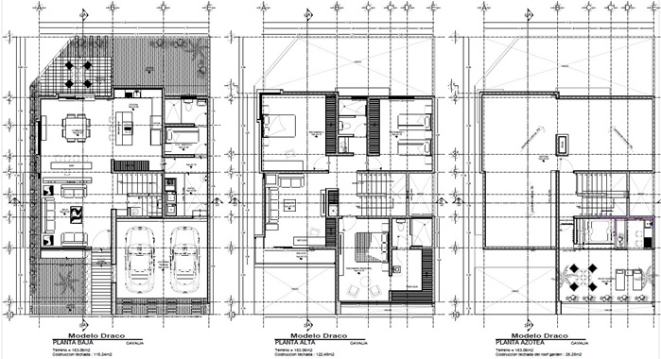

 |  |  |  |  |  |  | IX. REPORTE FOTOGRAFICO

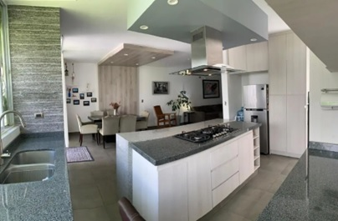
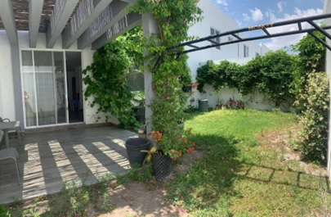

 |  | COCINA INTEGRAL |  |  |  |  |  |  |  |  |  | PATIO TRASERO

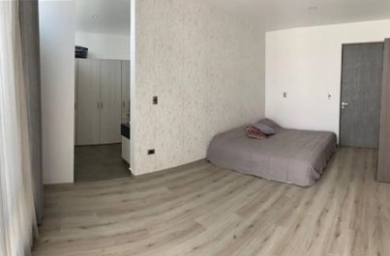
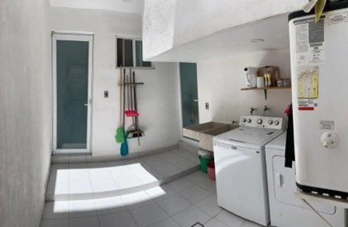

 |  | RECAMARA PPAL |  |  |  |  |  |  |  |  |  |  | CUARTO DE LAVADO
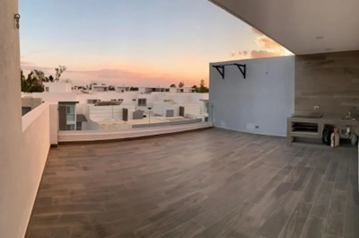
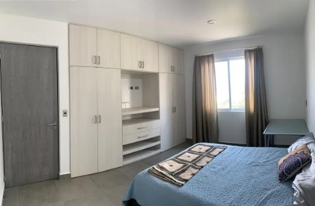

 |  | ROOF GARDEN |  |  |  |  |  |  |  |  |  | RECAMARA

